Arkusz1
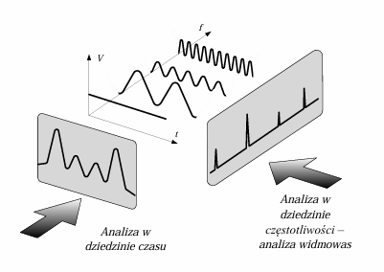
n | x | y | DFT | |DFT| | re | im | X
0 | 0 | 0.1 | 1,6 | 0.2 | 1.7 | 0 | 0.2
1 | 0.3926990817 | 0.48268343237 | -8i | 1 | 1.5037047945 | -8.0441101583 | 0.96275869735
2 | 0.7853981634 | 0.80710678119 | 0 | 0 | -0.27012665917 | 0.69727728464 | 0.087973259831
3 | 1.1780972451 | 1.0238795325 | 0 | 0 | -0.22180347433 | 0.3582249109 | 0.049568640049
4 | 1.5707963268 | 1.1 | 0 | 0 | -0.208855936 | 0.22910404806 | 0.036472384555
5 | 1.9634954085 | 1.0238795325 | 0 | 0 | -0.20350414099 | 0.15367919365 | 0.030001437096
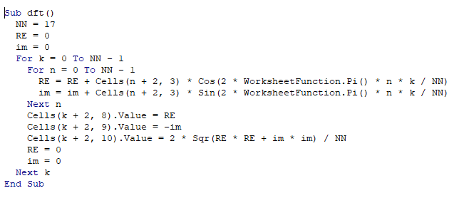
6 | 2.3561944902 | 0.80710678119 | 0 | 0 | -0.20088307596 | 0.10002788636 | 0.026401108359
7 | 2.7488935719 | 0.48268343237 | 0 | 0 | -0.19955153989 | 0.056777308307 | 0.024408427784
8 | 3.1415926536 | 0.1 | 0 | 0 | -0.19897996816 | 0.018438209379 | 0.023509696238
9 | 3.5342917353 | -0.28268343237 | 0 | 0 | -0.19897996816 | -0.018438209379 | 0.023509696238
10 | 3.926990817 | -0.60710678119 | 0 | 0 | -0.19955153989 | -0.056777308307 | 0.024408427784
11 | 4.3196898987 | -0.82387953251 | 0 | 0 | -0.20088307596 | -0.10002788636 | 0.026401108359
12 | 4.7123889804 | -0.9 | 0 | 0 | -0.20350414099 | -0.15367919365 | 0.030001437096
13 | 5.1050880621 | -0.82387953251 | 0 | 0 | -0.208855936 | -0.22910404806 | 0.036472384555
14 | 5.4977871438 | -0.60710678119 | 0 | 0 | -0.22180347433 | -0.3582249109 | 0.049568640049
15 | 5.8904862255 | -0.28268343237 | 8i | 1 | -0.27012665917 | -0.69727728464 | 0.087973259831
16 | 6.2831853072 | 0.1 |  |  | 1.5037047945 | 8.0441101583 | 0.96275869735

